Inicio


 |  | ETS ARQUITECTURA

CONSTRUCCIÓN 2
PREDIMENSIONADO DE ZAPATAS COMBINADAS

 | David Bienvenido Huertas

Zap combinada
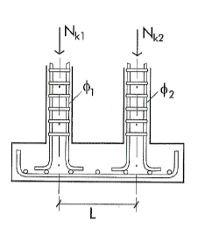
Datos de partida
Axil de cálculo (Nk2) |  | kN
Axil de cálculo (Nk2) |  | kN
Tensión admisible del terreno |  | kN/m²
Distancia entre ejes |  | m
Lado del pilar 1 |  | m
Lado del pilar 2 |  | m
Diámetro del pilar 1 |  | mm
Diámetro del pilar 2 |  | mm
Límite elástico del acero |  | N/mm²
Resistencia característica del hormigón |  | N/mm²

$$σ_{adm}=\frac{N_{k1}+N_{k2}}{A}$$
$$a=2b$$
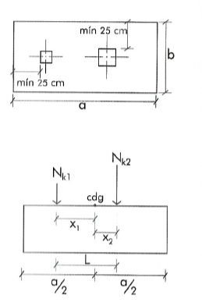
Área de la zapata
Área de la zapata | #DIV/0! | m²
Lado mayor (a) de la zapata | #DIV/0! | m
Lado menor (b) de la zapata | #DIV/0! | m
Lado mayor (a) definitivo |  | m
Lado menor (b) definitivo |  | m

$$x_{1}=\frac{N_{k2}L}{N_{k1}+N_{k2}}$$
$$x_{2}=\frac{N_{k1}L}{N_{k1}+N_{k2}}$$
Disposición en planta de pilares
x1 | #DIV/0! | m
x2 | #DIV/0! | m
Vuelo | 1.18 | m

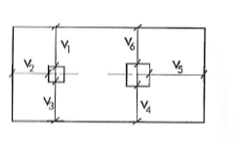
$$h_{anclaje}=15∅^{2}+10$$
$$h=\frac{v}{2}$$
Canto de la zapata
hmin | 50.00 | cm
hanclaje | 10.00 | cm
hvuelo | 59.00 | cm

Canto definitivo |  | cm

$$M_{d}=1,5σ_{adm}\frac{v^{2}}{2}$$
Momento flector de cálculo por metro lineal
Md | 0.00 | mKN/m

$$A_{s}=\frac{M_{d}}{0,8∙h∙f_{yd}}10$$
$$A_{s}=A_{s}∙a$$
Área por metro lineal
As | #DIV/0! | cm²/m
As | #DIV/0! | cm²

Número de redondos (dirección a)
Diámetro del redondo |  | mm
Área del redondo | 0.00 | cm²
$$Nº=\frac{A_{s,def}}{A_{∅}}$$
Número de redondos | #DIV/0!
Número definitivo de redondos | 109.00

$$Separacion=\frac{a−2r−Nºredondos∙∅}{Nºredondos−1}$$
Separación entre redondos (dirección a)
Separación entre redondos | -0.19 | cm

$$A_{s}=A_{s}∙b$$
Área (dirección b)
As | #DIV/0! | cm²

Número de redondos (dirección b)
Diámetro del redondo |  | mm
Área del redondo | 0.00 | cm²
$$Nº=\frac{A_{s,def}}{A_{∅}}$$
Número de redondos | #DIV/0!
Número definitivo de redondos

$$Separación=\frac{a−2r−Nºredondos∙∅}{Nºredondos−1}$$
Separación entre redondos (dirección b)
Separación entre redondos | 10.00 | cm

